Anexo1
Anexo 1 - Detalhamento dos Encargos Sociais
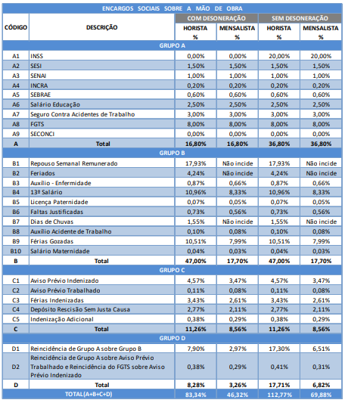

 | SINAPI - Preços de Referencia 07/2019 - Insumos - Rio Grande do Sul (Sem Encargos Sociais) - Código 40992 | 3074.305392
 | SINAPI - Preços de Referencia 07/2019 - Insumos - Rio Grande do Sul (Sem Encargos Sociais) - Código 40922 | 947.658
 | SINAPI - Preços de Referencia 07/2019 - Insumos - Rio Grande do Sul (Sem Encargos Sociais) - Código 40918 | 3532.8584906

 | SINAPI - A partir de 01/2023 - Encargos Sociais sobre a Mão de Obra de Mensalista no Rio Grande do Sul (Não Desonerado) | 0.6988

 | SINAPI - Preços de Referencia 06/2023 - Insumos - Rio Grande do Sul (Sem Encargos Sociais) - Código 40862 | 140.59
 | SINAPI - Preços de Referencia 06/2023 - Insumos - Rio Grande do Sul (Sem Encargos Sociais) - Código 43496 | 126.21
 | SINAPI - Preços de Referencia 06/2023 - Insumos - Rio Grande do Sul (Sem Encargos Sociais) - Código 43472 | 95.24
 | SINAPI - Preços de Referencia 06/2023 - Insumos - Rio Grande do Sul (Sem Encargos Sociais) - Código 43500 | 90.96

 | SINAPI - Preços de Referencia 06/2023 - Insumos - Rio Grande do Sul - Código 3363 | 137427.14

 |  |  | 69.88%
Fonte: Encargos Sociais – Rio Grande do Sul - SINAPI - CÁLCULOS E PARÂMETROS, 5ª Edição, Atualizada em Janeiro/2023.

 | 2023-08-08

